A Y II D4
Formato: Personal con Licencia |  |  |  |  |  |  |  |  |  |  |  |  |  |  |  |  |  | ENTIDAD FEDERATIVA: | Baja California
Fondo de Aportaciones para la Educación Tecnológica y de Adultos/Instituto Nacional para la Educación de los Adultos (FAETA/INEA) |  |  |  |  |  |  |  |  |  |  |  |  |  |  |  |  |  |  | 4to Trimestre 2016

NO APLICA
R.F.C. | CURP | NOMBRE | Clave integrada | Clave Presupuestal |  |  |  |  |  |  | Periodo Licencia |  | Percepciones pagadas en el Periodo de la Licencia con Presupuesto Federal* | Percepciones pagadas en el Periodo de la Licencia con Presupuesto de otra fuente* | Clave CT Origen | Licencia |  | Descripción de la Licencia
 |  |  |  | Partida Presupuestal | Código de Pago | Clave de Unidad | Clave de Sub Unidad | Clave de Categoría | Horas Semana Mes | Número de Plaza | Inicio | Conclusión |  |  |  | Clave | Tipo

Total Personas : |  |  |  |  |  |  |  |  | Total Plazas : |  |  | Total Pto. Federal |  | 0.00

 |  |  |  |  |  |  |  |  |  |  |  | Total Ppto. Otras Fuentes

*Total de Percepciones reportadas por la Entidad Federativa como pagadas al trabajador durante la Licencia.
Fuente : Información proporcionada por las Entidades Federativas.

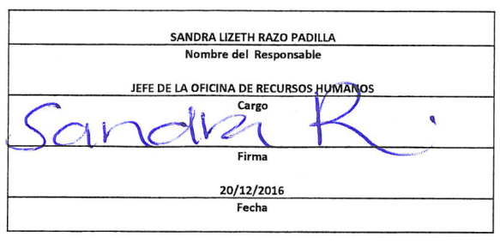
 |  |  |  | NOTA:
 |  |  |  | En este período no se registraron Personal con Licencia

